515-webinar-ejemplo1
ejemplo de carga de datos en el formulario 515 basado en el webinar de la SET
link: | https://www.set.gov.py/portal/PARAGUAY-SET/detail?folder-id=repository:collaboration:/sites/PARAGUAY-SET/categories/SET/biblioteca-virtual/Impuestos%202020%20en%20adelante/irp&content-id=/repository/collaboration/sites/PARAGUAY-SET/documents/2021/capacitaciones/Webinar%20sobre%20Liquidaci%C3%B3n%20IRP%20Rentas%20derivadas%20Prestaci%C3%B3n%20de%20Servicios%20Personales
Planilla realizada por |  | pablonunez81@gmail.com
Twitter | @nunezpabloa

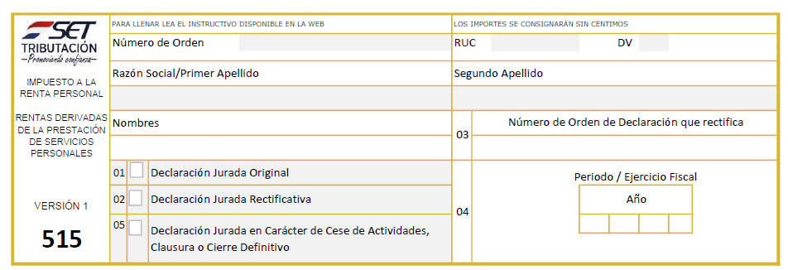

 |  |  |  |  |  |  |  | ejemplo
 |  |  |  |  |  |  |  | ingreso | 240,000,000

 |  |  |  |  |  |  |  | egreso
 |  |  |  |  |  |  |  | alquiler de oficina | 25,000,000
 |  |  |  |  |  |  |  | muebles y equipos | 30,000,000
 |  |  |  |  |  |  |  | utiles de oficina | 10,000,000
 |  |  |  |  |  |  |  | uniforme | 5,000,000
 |  |  |  |  |  |  |  | gastos varios | 10,000,000
 |  |  |  |  |  |  |  | personales | 150,000,000
 |  |  |  |  |  |  |  | inmuebles | 100,000,000

 |  |  |  |  |  |  |  | préstamo | 150,000,000
 |  |  |  |  |  |  |  | multa | 50,000

 |  |  | EXONERADOS |  | GRABADOS

 |  |  | 10 |  | 12 | 240,000,000
 |  |  | 11 |  | 13
 |  |  |  |  | 14 | 240,000,000

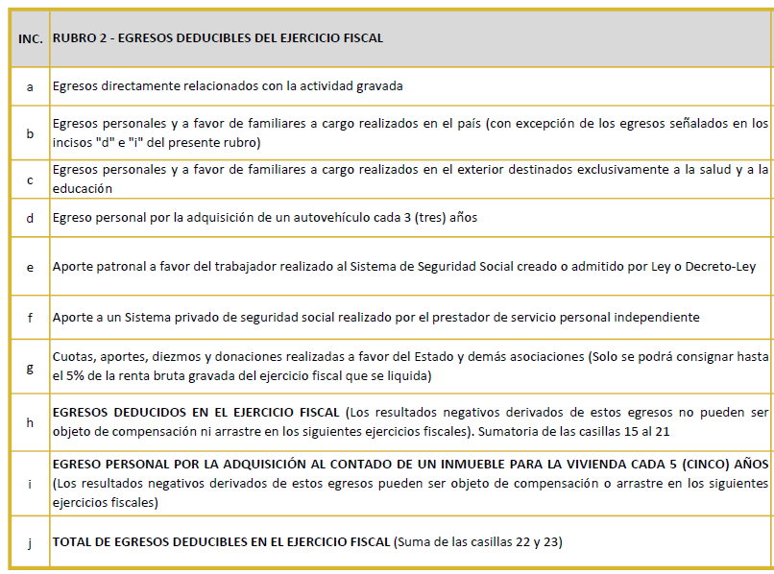
 |  |  |  |  |  | IMPORTE

 |  |  |  |  |  | 15 | 70,000,000
 |  |  |  |  |  | 16 | 10,000,000
 |  |  |  |  |  | 17
 |  |  |  |  |  | 18
 |  |  |  |  |  | 19
 |  |  |  |  |  | 20
 |  |  |  |  |  | 21
 |  |  |  |  |  | 22 | 80,000,000
 |  |  |  |  |  | 23
 |  |  |  |  |  | 24 | 80,000,000
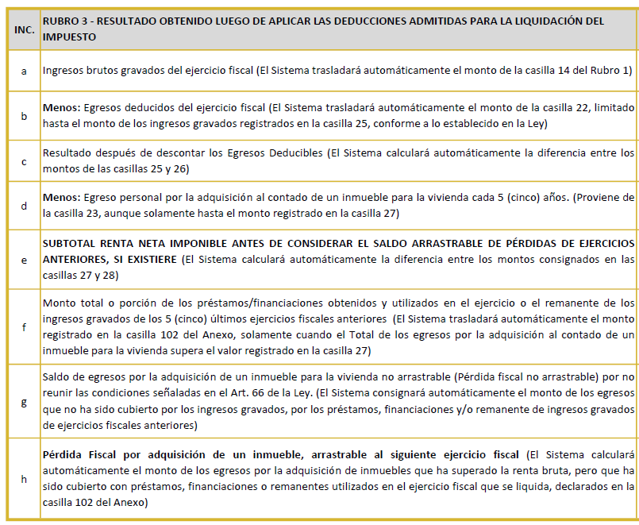
 |  |  |  |  |  | IMPORTE
 |  |  |  |  |  | 25 | 240,000,000
 |  |  |  |  |  | 26 | 80,000,000
 |  |  |  |  |  | 27 | 160,000,000
 |  |  |  |  |  | 28 | 0
 |  |  |  |  |  | 29 | 160,000,000
 |  |  |  |  |  | 30 | 0
 |  |  |  |  |  | 31
 |  |  |  |  |  | 32 | 0
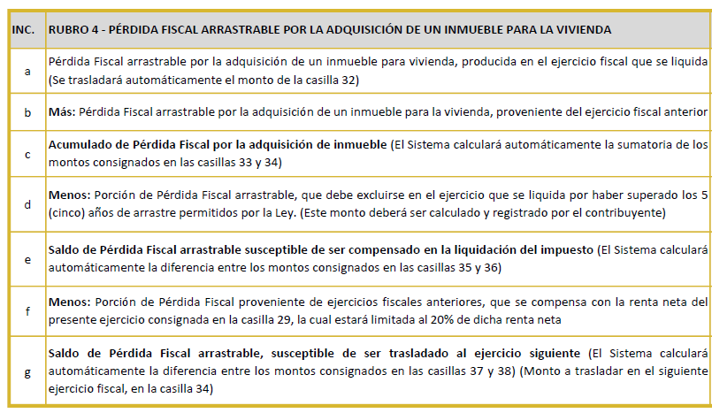
 |  |  |  |  |  | IMPORTE
 |  |  |  |  |  | 33 | 0
 |  |  |  |  |  | 34
 |  |  |  |  |  | 35 | 0
 |  |  |  |  |  | 36
 |  |  |  |  |  | 37 | 0
 |  |  |  |  |  | 38
 |  |  |  |  |  | 39 | 0
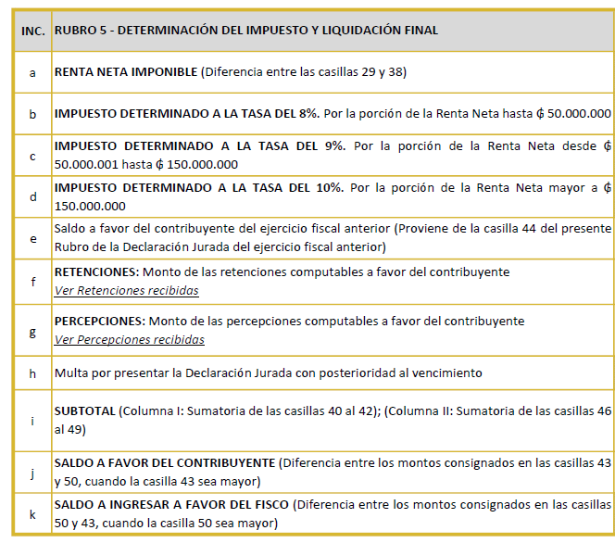
 |  |  | CONTRIBUYENTE |  | FISCO
 |  |  |  |  | 45 | 160,000,000
 |  |  |  |  | 46 | 4,000,000
 |  |  |  |  | 47 | 9,000,000
 |  |  |  |  | 48 | 1,000,000
 |  |  | 40
 |  |  | 41
 |  |  | 42
 |  |  |  |  | 49 | 50,000
 |  |  | 43 | 0 | 50 | 14,050,000
 |  |  | 44 | 0
 |  |  |  |  | 51 | 14,050,000

